Deltagere
Deltagere
 |  |  |  |  |  | Betaling
Tropnavn | Holdnavn | Deltagere | Leder | Total |  |  | Hjemmeopg. | Infobrev

KFUM Verninge Fredrikslund Trop | MI 001, Frederikslund | 15 | 3 | 18 | 1 | kr. 1,300.00 | 2016-09-11 | 2016-10-08
KFUM Klausdal Gruppe | MI 002, Klausdal | 10 | 2 | 12 | 2 | kr. 1,000.00 | 2016-09-11 | 2016-10-08
KFUM-Spejderne - Herlufmagle Gruppe/Claus Daa | MI 003, Herlufmagle | 8 | 3 | 11 | 3 | kr. 950.00 | 2016-09-11 | 2016-10-08
KFUM Jyllinge | MI 004, Jyllinge | 7 | 3 | 10 | 4 | kr. 900.00 | 2016-10-04 | 2016-10-08
KFUM Karlslunde | MI 005, Karlslunde | 25 | 3 | 28 | 5 | kr. 1,800.00 | 2016-09-11 | 2016-10-08
KFUM Skt. Andreas/Kenneths Vogtere | MI 006 Kenneths Vogtere | 6 | 2 | 8 | 6 | kr. 800.00 | 2016-09-11 | 2016-10-08
KFUM Skt. Andreas/Biskop Absalon | MI 008, Biskop Absalon | 11 | 3 | 14 | 7 | kr. 1,100.00 | 2016-09-15 | 2016-10-08
KFUM-Spejderne i Danmark - Roskilde Gruppe - Ulf Jarl | MI 009, Roskilde | 25 | 3 | 28 | 8 | kr. 1,800.00 | 2016-09-15 | 2016-10-08
KFUM Spejderne Walburris gruppe / Skovfolket | CIA 001, Walburris | 14 | 2 | 16 | 9 | kr. 1,200.00 | 2016-09-15 | 2016-10-08
Peder Syv | CIA 002, Peder Syv. | 11 | 2 | 13 | 10 | kr. 1,050.00 | 2016-09-15 | 2016-10-08
Borggruppen, trop Bålets Sønner | CIA 003, Borggruppen | 15 | 2 | 17 | 11 | kr. 1,250.00 | 2016-09-15 | 2016-10-08
KFUM Østerhøj-Måløv Gruppe/De Grønne Galleree | CIA 004, Østerhøj | 4 | 3 | 7 | 12 | kr. 750.00 | 2016-10-04 | 2016-10-08
KFUM - borups sejeste spioner | CIA 005, Borup | 8 | 3 | 11 | 13 | kr. 950.00 | 2016-10-04 | 2016-10-08
Kfum Toke Lejre | CIA 006, Toke | 14 | 3 | 17 | 14 | kr. 1,250.00 | 2016-10-07 | 2016-10-08
KFUM Ejby | CIA 007, Ejby | 5 | 2 | 7 | 15 | kr. 750.00
 |  |  |  |  | 16
 |  |  |  |  |  | kr. 16,850.00
 |  | 178 | 39 | 217

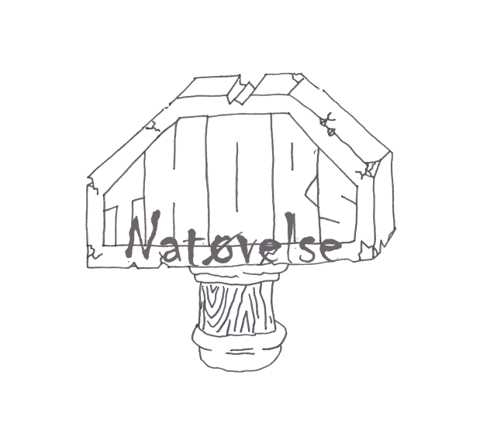
Thors Natøvelse 2016

Pointskema
Total

Tropnavn | Holdnavn | Hjemme opg. | GeoQuestor | Check point Charlie | Lederpost/hovedbrud | Madposten | Pionering | Q-værksted | O-løb | Døde poster | 20 min poster | Total
Max point |  | 50 | 50 | 100 | 50 | 100 | 100 | 100 | 100 | 100 | 540 | 1,290 | 1,290
 |  |  |  |  |  |  |  |  |  |  |  | - | -
KFUM - borups sejeste spioner | CIA 005, Borup |  |  | - |  |  |  |  |  |  | 0 | - | -
KFUM Østerhøj-Måløv Gruppe/De Grønne Galleree | CIA 004, Østerhøj |  |  | 57 | 10 | 20 | 40 |  |  |  | 57 | 184 | 184
KFUM Jyllinge | MI 004, Jyllinge |  |  | 60 | 25 | 47 |  |  | 50 | 30 | 58 | 270 | 270
KFUM Spejderne Walburris gruppe / Skovfolket | CIA 001, Walburris |  | 50 | - |  | 32 |  |  | 40 |  | 155 | 277 | 277
KFUM Klausdal Gruppe | MI 002, Klausdal | 19 |  | 42 | 15 |  |  |  |  | 35 | 205 | 316 | 316
KFUM-Spejderne - Herlufmagle Gruppe/Claus Daa | MI 003, Herlufmagle | 40 |  | 55 |  | 85 | 55 |  |  |  | 193 | 428 | 428
Peder Syv | CIA 002, Peder Syv. |  |  | 62 | 10 | 53 | 30 | 77 |  | 40 | 212 | 484 | 484
KFUM Ejby | CIA 007, Ejby |  |  | 86 | 25 | 50 | 70 |  |  |  | 255 | 486 | 486
Kfum Toke Lejre | CIA 006, Toke | 49 |  | 82 |  | 20 |  |  |  |  | 348 | 499 | 499
KFUM Skt. Andreas/Biskop Absalon | MI 008, Biskop Absalon | 48 |  | 86 | 25 | 42 |  |  |  | 70 | 280 | 551 | 551
KFUM Skt. Andreas/Kenneths Vogtere | MI 006 Kenneths Vogtere | 50 |  | 100 | 25 | 85 | 45 |  |  | 75 | 317 | 697 | 697
Borggruppen, trop Bålets Sønner | CIA 003, Borggruppen | 20 | 50 | 76 |  | 80 | 55 |  | 80 |  | 358 | 719 | 719
KFUM Karlslunde | MI 005, Karlslunde | 50 | 50 | 29 |  | 55 | 60 | 60 | 100 | 80 | 260 | 744 | 744
KFUM Verninge Fredrikslund Trop | MI 001, Frederikslund | 46 | 50 | 61 |  | 65 | 65 |  | 75 | 85 | 354 | 801 | 801
KFUM-Spejderne i Danmark - Roskilde Gruppe - Ulf Jarl | MI 009, Roskilde | 40 | 50 | 93 | 0 | 77 | 45 |  | 75 | 65 | 409 | 854 | 854
0 | 0 |  |  |  |  |  |  |  |  |  |  | - | -


Thors Natøvelse 2016

Der gives 5 point bare for fremmøde!

